Лист1
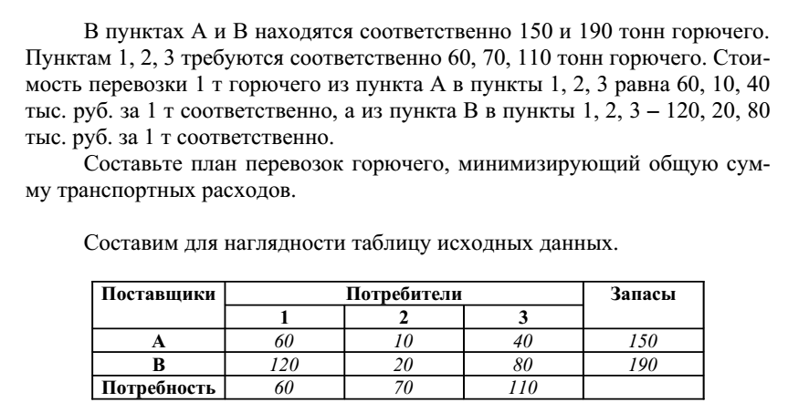
Поставщики | Потребители |  |  |  | Запасы A
 | 1 | 2 | 3
А | 60 | 10 | 40 |  | 150
B | 120 | 20 | 80 |  | 90
Потребность B | 60 | 70 | 110

Планируем | 1 | 2 | 3 |  | Вывоз W
А | 0 | 70 | 80 |  | 150
B | 60 | 0 | 30 |  | 90 |  |  |  |  | Матрица цен
Ввоз V | 60 | 70 | 110 |  |  |  |  |  |  | Cij-стоимость перевозки единицы груза от i-го поставщика к j-му потребителю
 |  |  |  |  | 13500

Поставщики | Потребители |  |  |  | Запасы A |  | План
 | 1 | 2 | 3
А(1) | c11 | c12 | c13 |  | a1 |  |  |  |  | Xij-объем перевозки от i-го поставщика к j-му потребителю
B(2) | c21 | c22 | c23 |  | a2
Потребность B | b1 | b2 | b3

Планируем | 1 | 2 | 3 |  | Вывоз W |  |  |  | Замкнутая транспортная задача (запас равен потребности)
А(1) | x11 | x12 | x13 |  | w1
B(2) | x21 | x22 | x23 |  | w2 | Найти допустимый план доставляющий минимум целевой функции
Ввоз V | v1 | v2 | v3

 |  | Область допустимых планов G:

 | Xij >=0
 | Xij -целые для некоторых задач
 | V=B | Завоз должен удовлетворить потребность
 | W=A | Все запасы должны быть вывезены

 | Тр. Задача с недостатком. Для решения вводится фиктивный поставщик

Поставщики | Потребители |  |  |  | Запасы A
 | 1 | 2 | 3
А(1) | c11 | c12 | c13 |  | a1 |  |  | Штрафы за недовоз единицы груза
B(2) | c21 | c22 | c23 |  | a2
C(3) | z1 | z2 | z3 |  | a3
Потребность B | b1 | b2 | b3

Планируем | 1 | 2 | 3 |  | Вывоз W
А(1) | x11 | x12 | x13 |  | w1
B(2) | x21 | x22 | x23 |  | w2
C(3) | y1 | y2 | y3 |  | w3
Ввоз V | v1 | v2 | v3
 |  |  |  |  |  |  | G:

 |  |  |  |  | План

 |  | Тр. Задача с избытком на складе . Для решения вводится фиктивный потребитель

 |  |  |  |  |  |  |  | G:

 | Потребители
Поставщики | 1 | 2 | 3 | 4
 | c11 | c12 | c13 | z1 | a1
B(2) | c21 | c22 | c23 | z2 | a2
Потребность B | b1 | b2 | b3 | b4

Планируем | 1 | 2 | 3 |  | Вывоз W
А(1) | x11 | x12 | x13 | y1 | w1
B(2) | x21 | x22 | x23 | y2 | w2
Ввоз V | v1 | v2 | v3 | v4

